方音韻母
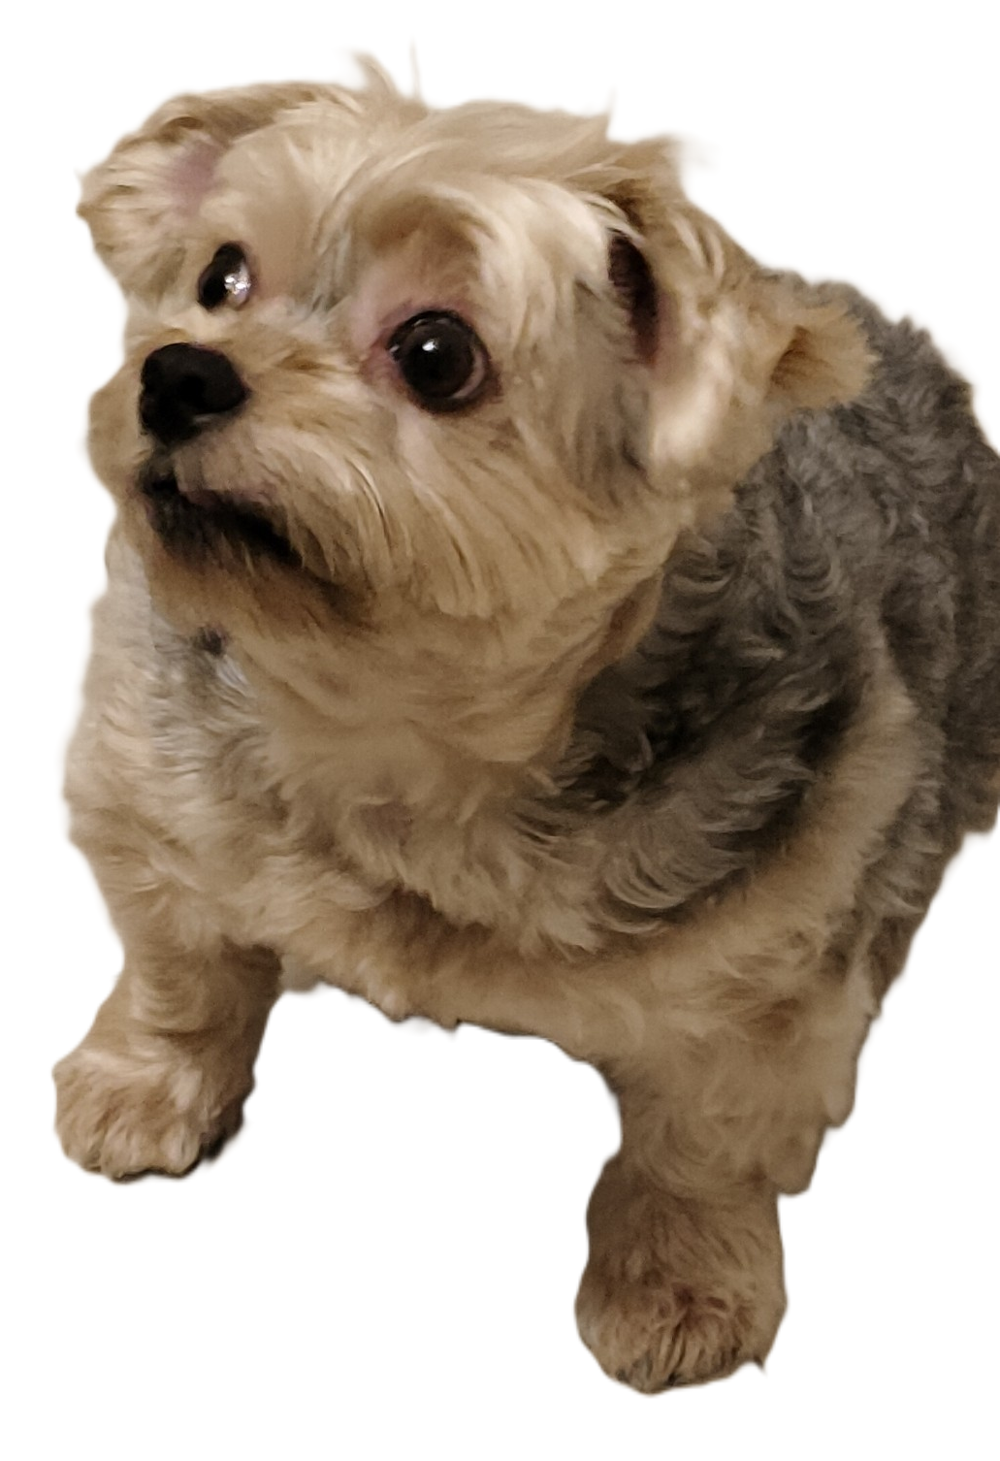
韻母

韻腹 | a | aɪ | aʊ | e | i | ɪa | ɪaʊ | ɪə | ɪɔ | iu | ə | ɔ | u | ua | uaɪ | ue | ui | m̩ | ŋ̍
陰聲韻 | ㄚ | ㄞ | ㄠ | ㆤ | ㄧ | ㄧㄚ | ㄧㄠ | ㄧㄜ | ㄧㆦ | ㄧㄨ | ㄜ | ㆦ | ㄨ | ㄨㄚ | ㄨㄞ | ㄨㆤ | ㄨㄧ | ㆬ | ㆭ
鼻化韻 | ㆩ | ㆮ |  | ㆥ | ㆪ | ㄧㆩ | ㄧㆯ |  | ㄧㆧ | ㄧㆫ |  | ㆧ |  | ㄨㆩ | ㄨㆮ
-m | ㆰ |  |  |  | ㄧㆬ | ㄧㆰ |  |  |  |  |  | ㆱ
-n | ㄢ |  |  |  | ㄧㄣ | ㄧㄢ |  |  |  |  |  |  | ㄨㄣ | ㄨㄢ
-ŋ | ㄤ |  |  |  | ㄧㄥ | ㄧㄤ |  |  | ㄧㆲ |  |  | ㆲ

